Sheet1
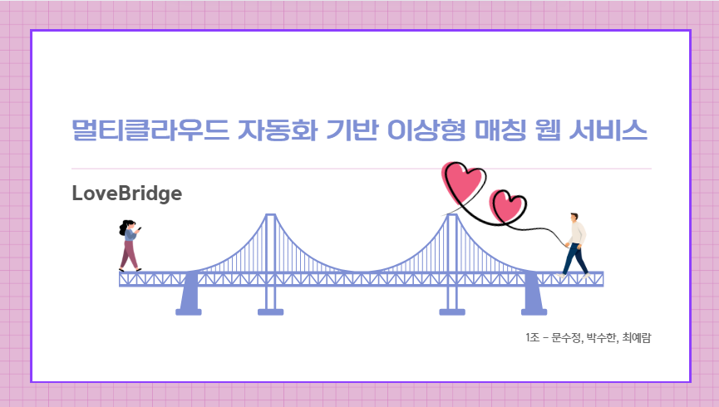
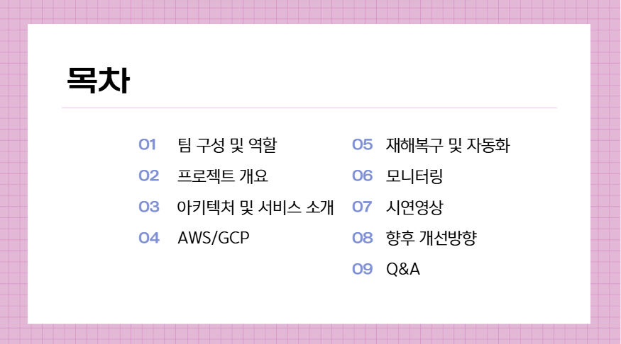
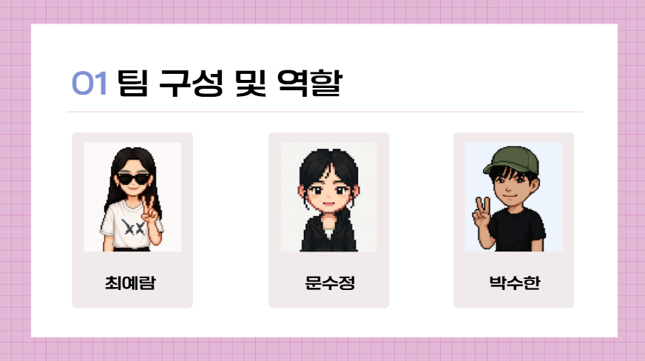
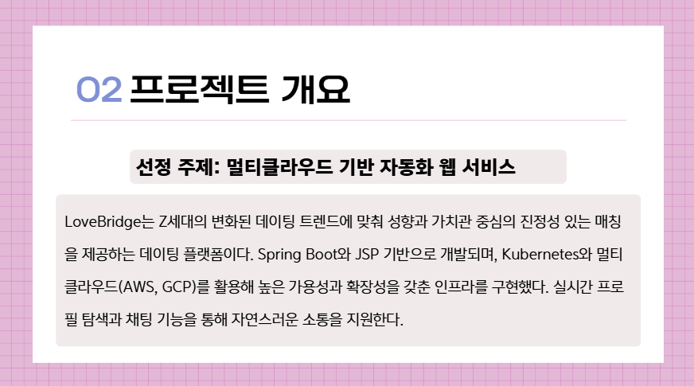
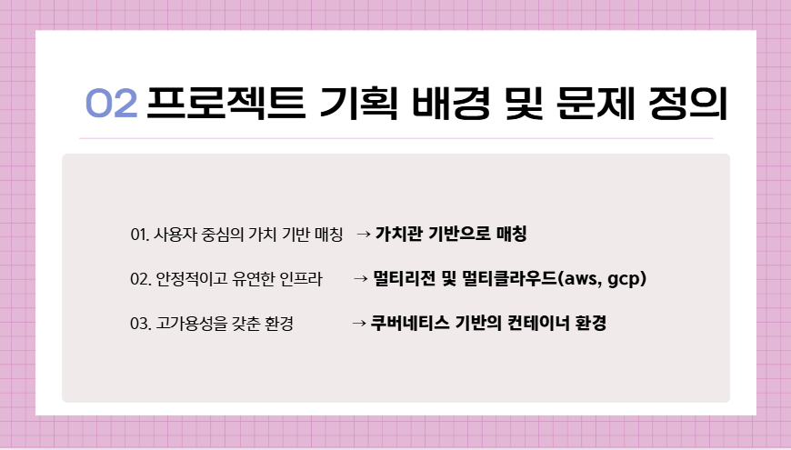
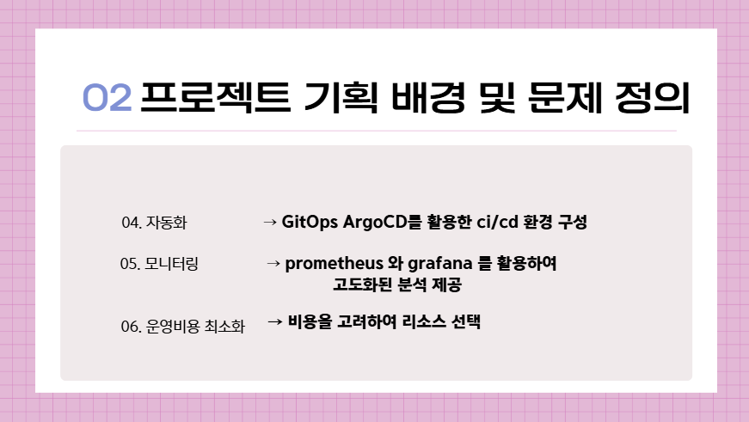
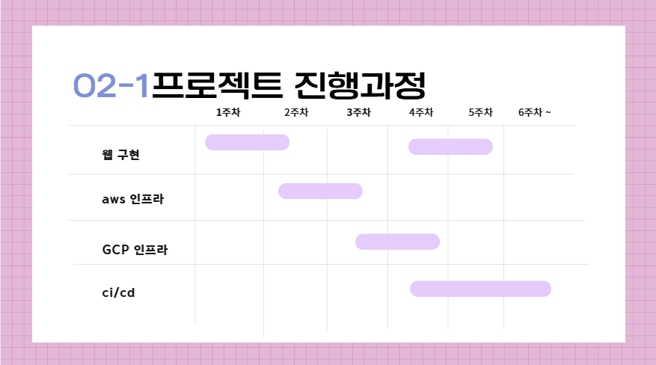
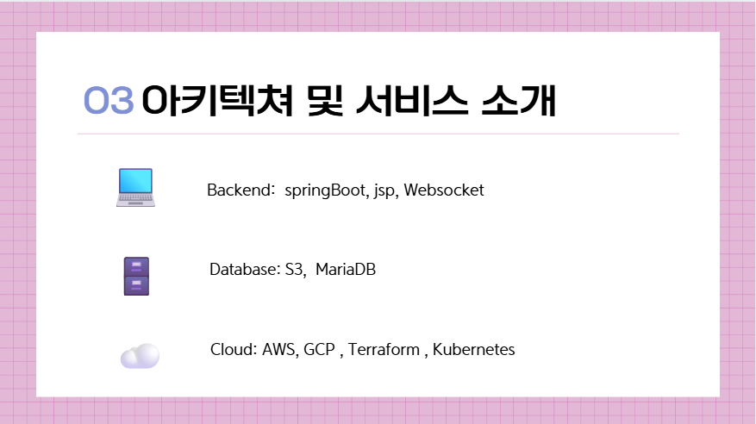
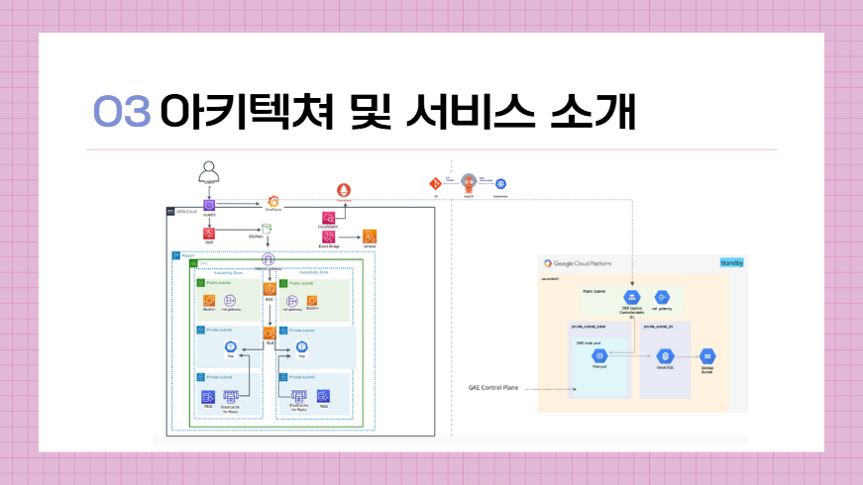
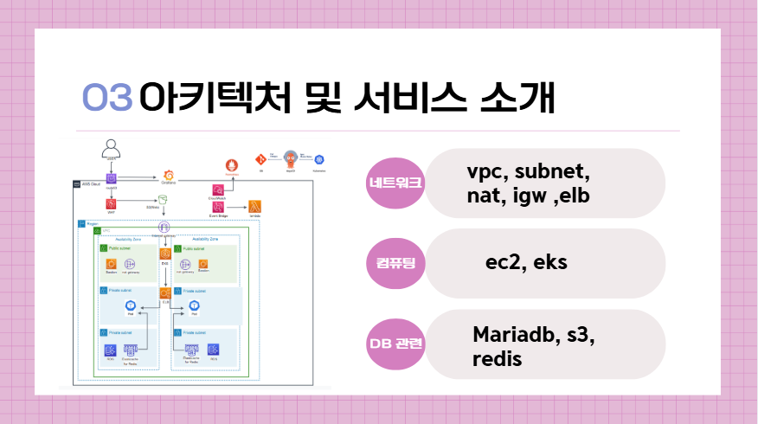
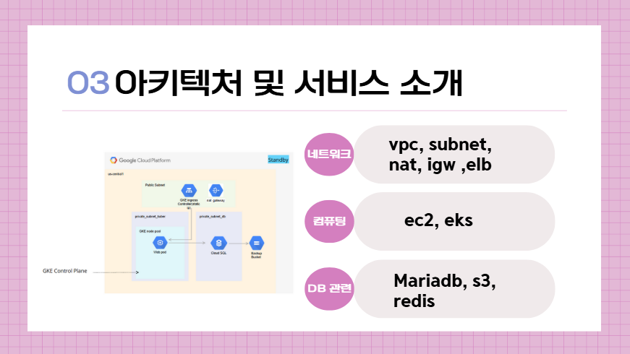
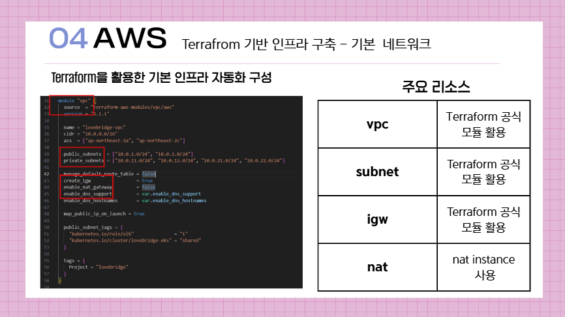
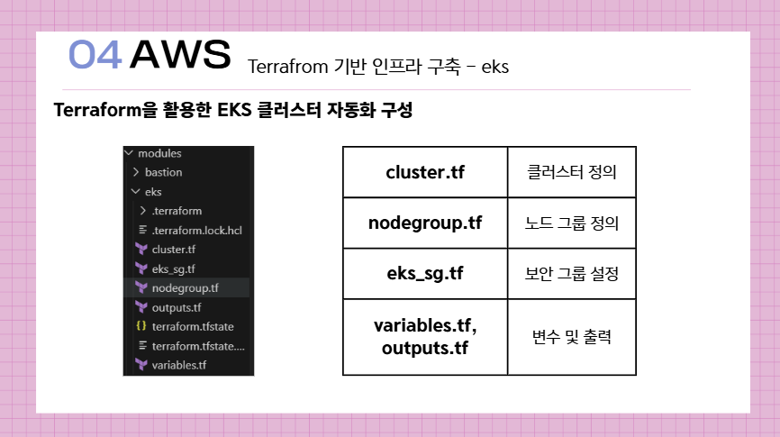
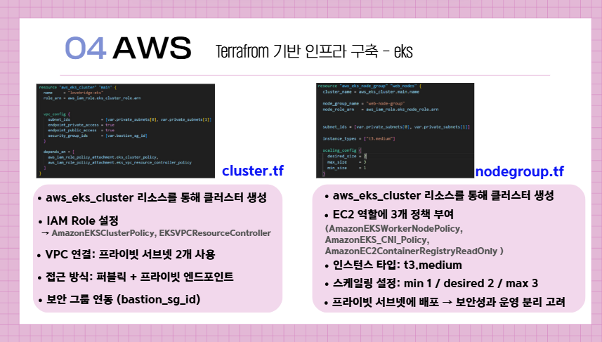
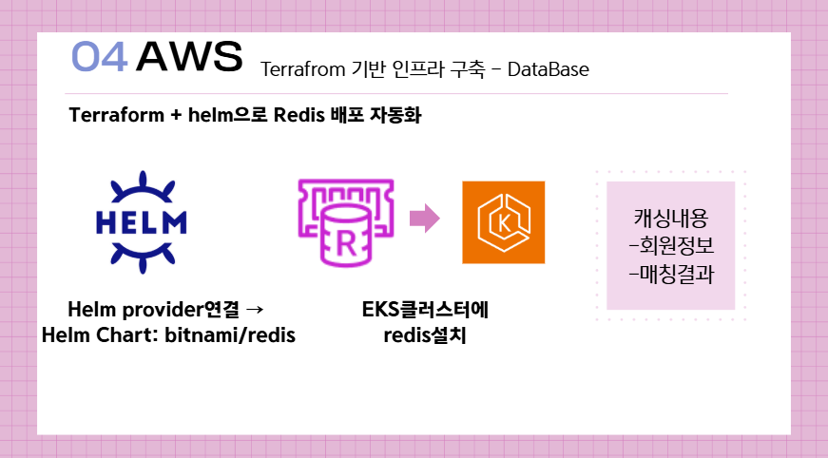
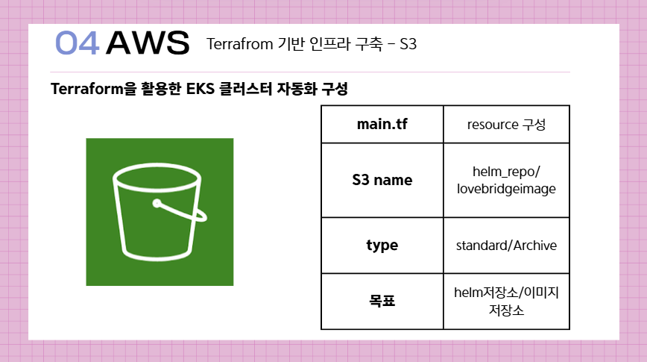
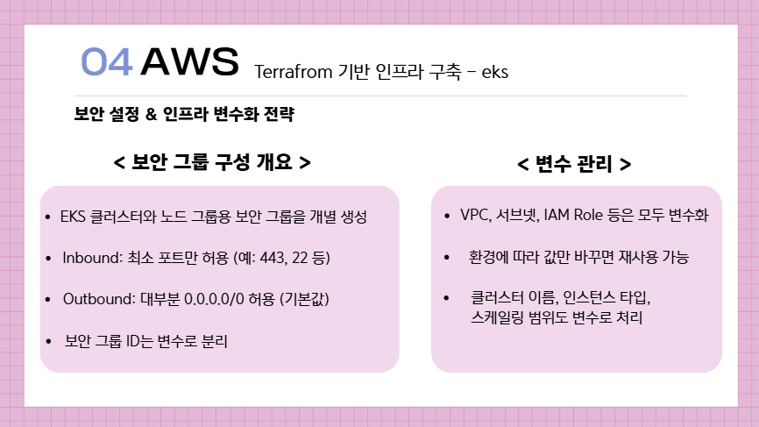
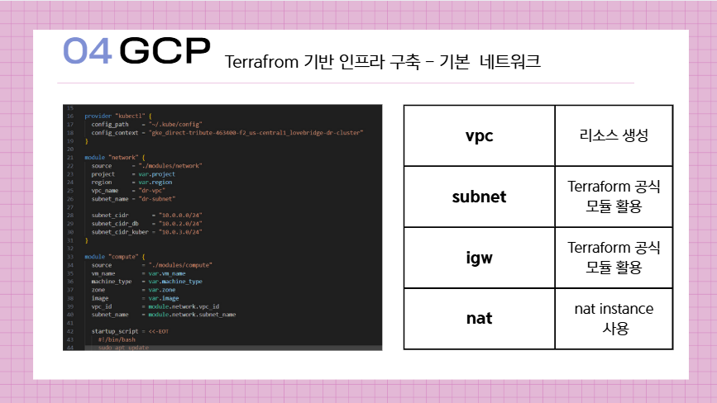
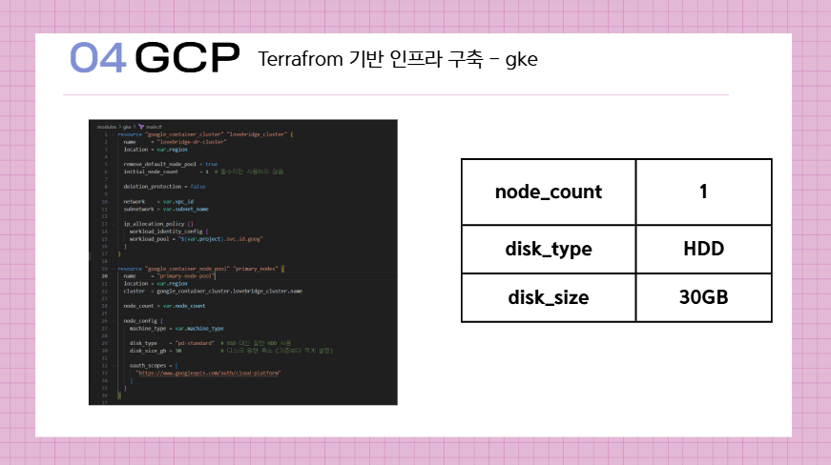
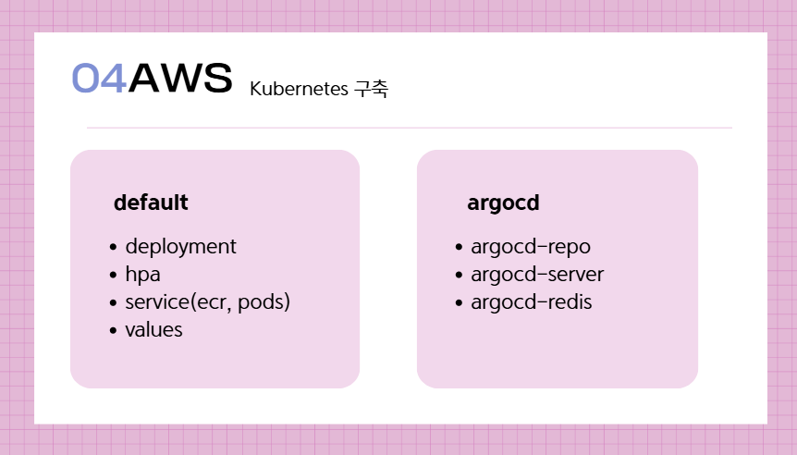
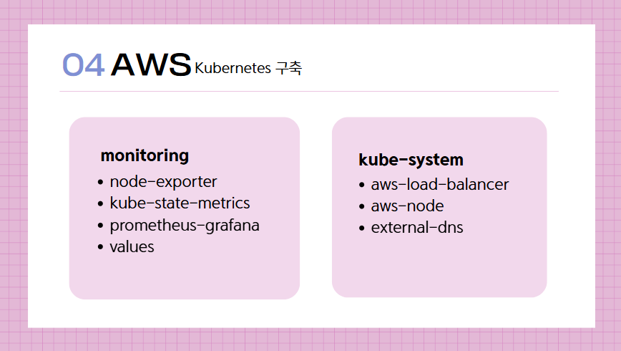
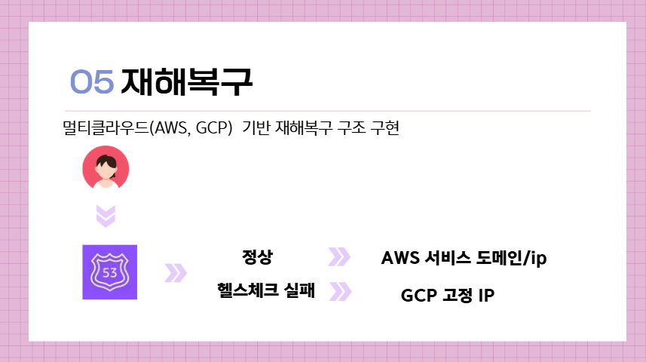
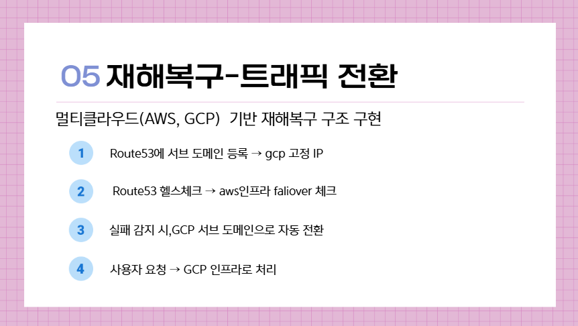
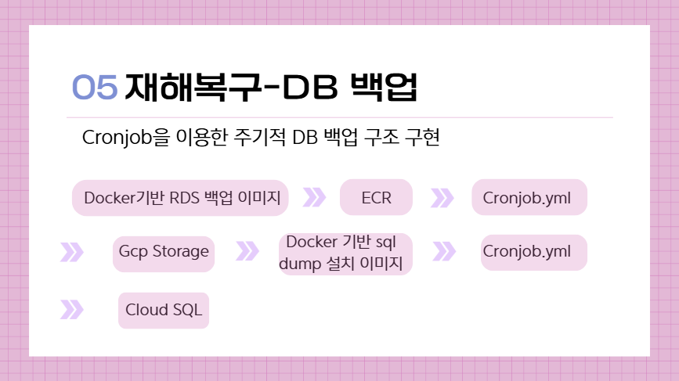
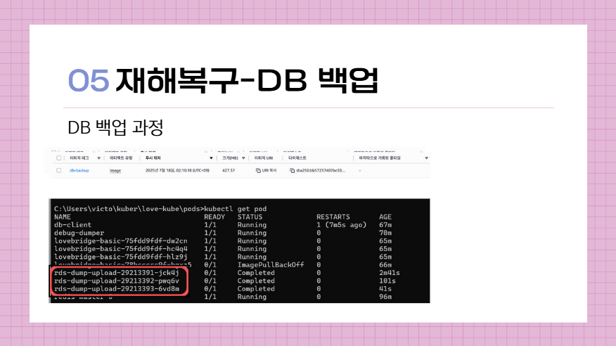
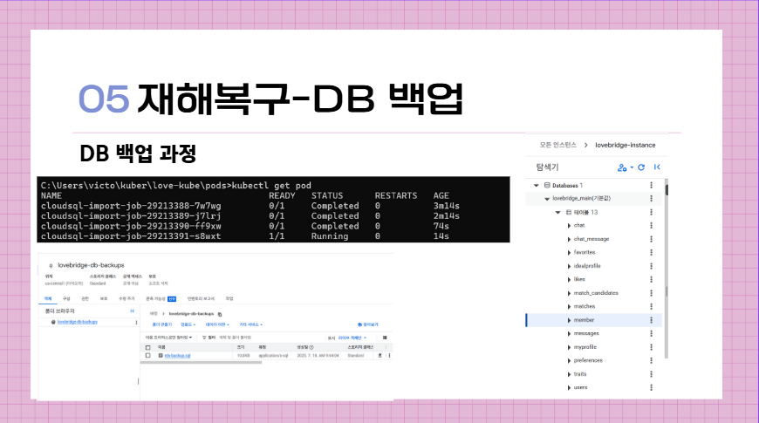
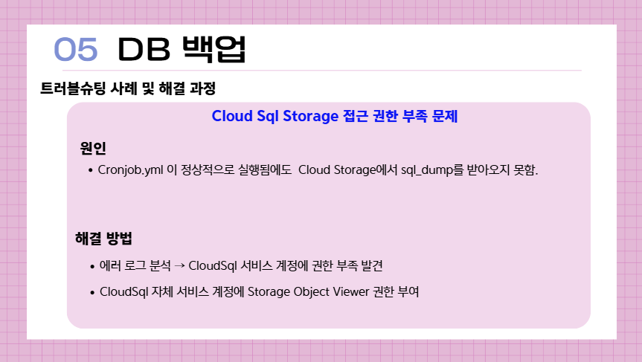
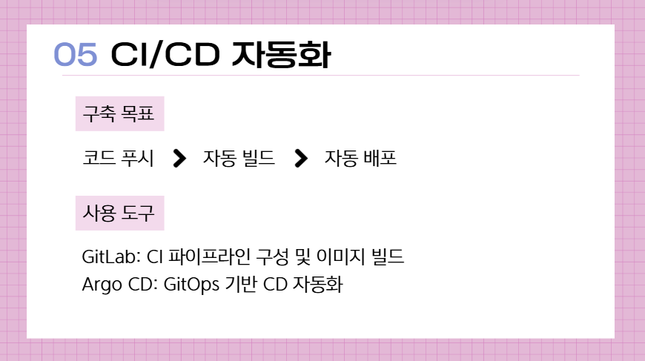
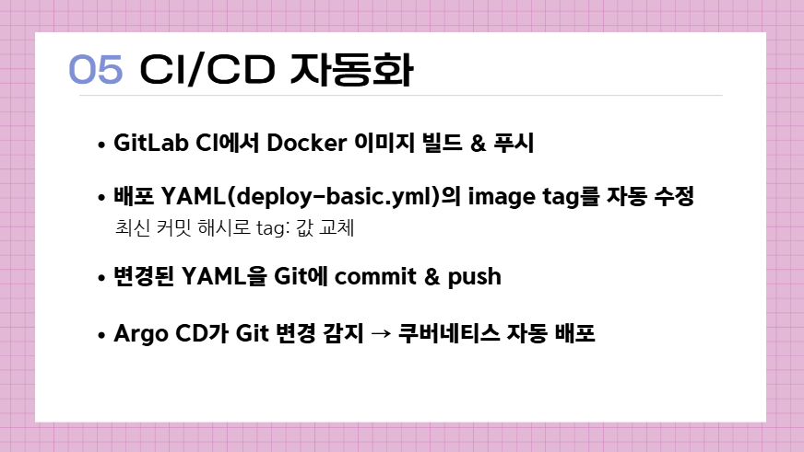
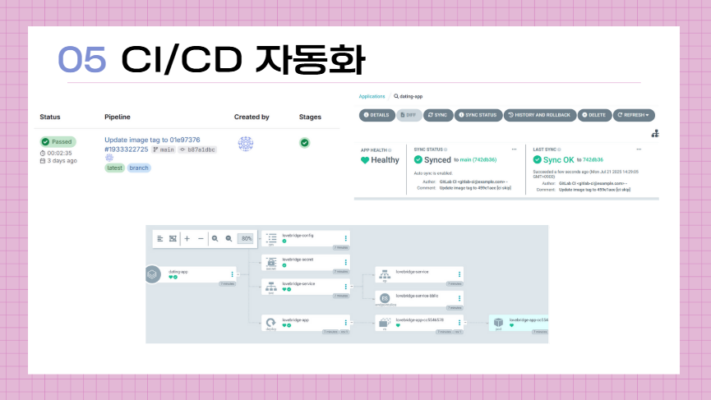
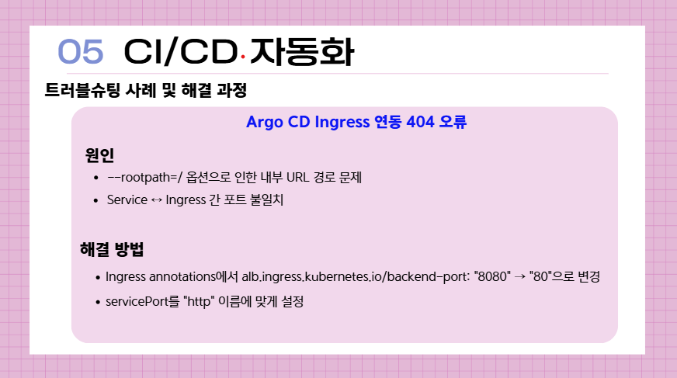
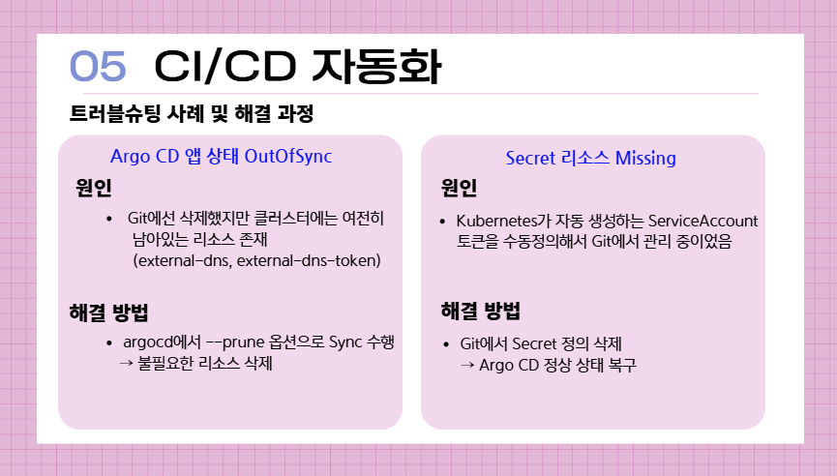
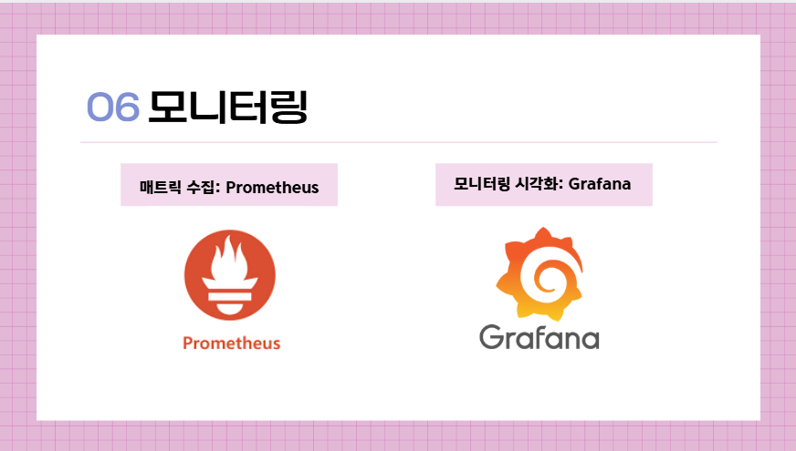
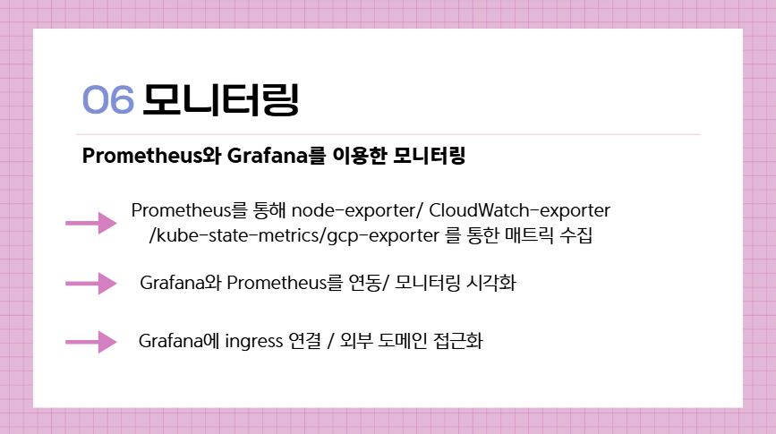
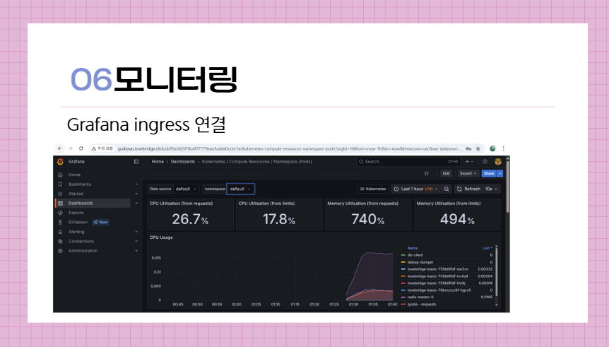
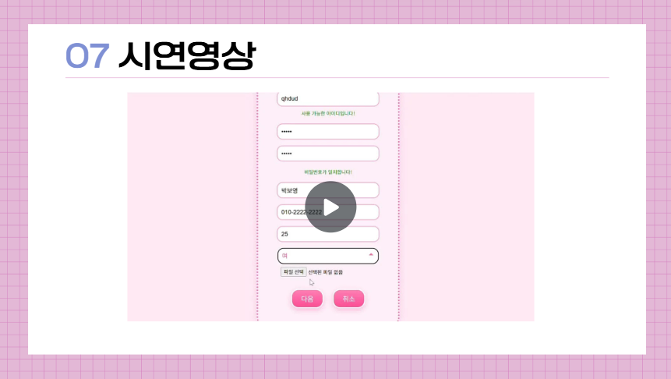
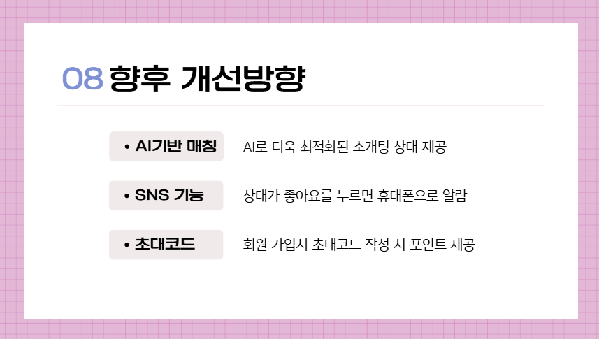
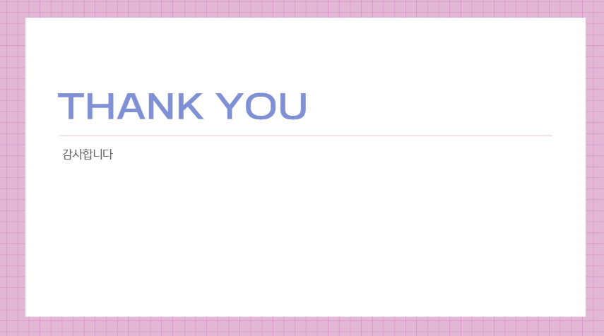
프로젝트 설명/제목 | 멀티클라우드 자동화 기반 이상형 매칭 웹 서비스
과정명 | 하이브리드 클라우드 자동화 서비스 설계 및 구현과정
발표일 | 2025.07.23 |  | 담당강사 | 김연수
팀원&담당파트 | 문수정 | 프론트엔드 & 백엔드 기능 공동 개발 AWS EKS 클러스터 인프라 모듈 설계 및 구축 담당 GKE 클러스터 및 노드풀 구성 GKE 기반 애플리케이션 리소스 정의 및 배포 YAML 작성 Helm을 통해 aws, gcp에 Argo CD 설치 및 설정 자동화 구현 aws, gcp GitLab + Argo CD GitOps 연동
 | 박수한 | 프론트앤드 백엔드 공동개발 Route53을 활용한 aws-gcp 간 재해복구 시스템 구현 Prometheus, grafana를 통한 클라우드/쿠버네티스 모니터링 환경 구축 Terraform을 이용한 aws/gcp의 vpc,subnet,database,nat,routetable,igw 와 같은 기본 인프라 구축 eks/gke Kubernetes 기반 클러스터에 yml 파일 이용한 리소스 배포

 | 최예람 | Ingress와 ALB 기반 외부 트래픽 라우팅 및 서비스 노출 구성 Route 53과 ExternalDNS를 활용한 도메인 자동화 및 멀티리전 트래픽 분산 Redis 도입을 통한 세션 캐싱 및 서비스 응답 속도 향상 Lambda & EventBridge 기반 Bastion 서버 자동 ON/OFF 제어 IAM 및 보안 정책 설정 등 전반적인 인프라 운영 프론트엔드 & 백엔드 기능 공동 개발

주제 및 목적 | AWS와 GCP를 활용한 멀티리전 및 재해복구 환경을 구성하고
 | GitOps 기반 자동화 배포 및 안정적인 트래픽 라우팅 체계를 구현하여
 | 사용자에게 고가용성 서비스를 제공하는 것을 목표로 함
내용 | ArgoCD 기반 GitOps 방식의 CI/CD 자동화 파이프라인 구성 Ingress, ALB, Route 53, ExternalDNS를 통한 글로벌 트래픽 분산 구조 설계 GCP를 DR(재해복구) 인프라로 구성하여 장애 시 헬스체크 기반 트래픽 전환 Prometheus + Grafana 기반의 실시간 리소스 모니터링 및 장애 탐지 체계 구축 Redis 기반 캐싱 적용을 통한 응답 속도 개선 및 세션 관리 최적화

특징점 | 멀티클라우드 기반 재해복구 구조 구현
 | GIT 기반 자동화배포 및 무중단 배포 구조 실현
 | 클라우드 이벤트 기반 Bastion 서버 자동화로 운영 효율성 향상
 | 트래픽 분산 및 캐시 전략으로 사용자 응답 지연 최소화
 | Terraform을 활용한 VPC, Subnet, NAT, RouteTable 등 IaC 기반 인프라 구성
 | EKS/GKE 환경에서 YAML 기반 리소스 배포를 통한 Kubernetes 운용 역량 강화
사용기술 및 개발환경 | DB: MariaDB
 | 클라우드 기능 구현: AWS / GCP
 | 서비스 기능 구현: Apache, Tomcat, Redis
 | Back-End & Front-End 통합 구현: Spring
 | 인프라 자동화 및 배포: ArgoCD, GitOps, Terraform, kubernetes
 | 모니터링 환경 구축: Prometheus, Grafana
 | 트래픽 관리 및 라우팅: Ingress, ALB, Route 53, ExternalDNS

